Fragmento de código 1
 | Diagrama T
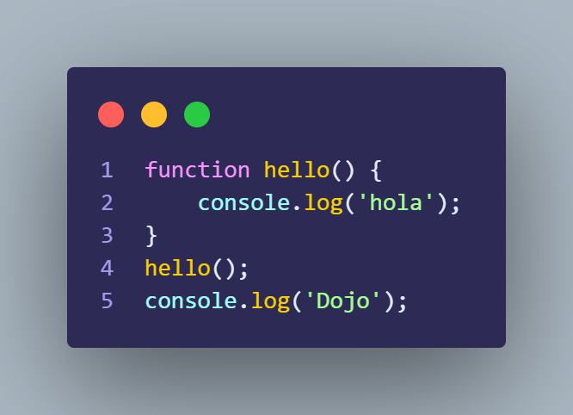
 | Variables | Values | Consola
 |  |  | hola
 |  |  | dojo

Nota: En el fragmento de codigo no hay ninguna sentencia de una variable.

Fragmento de código 2
Diagrama T
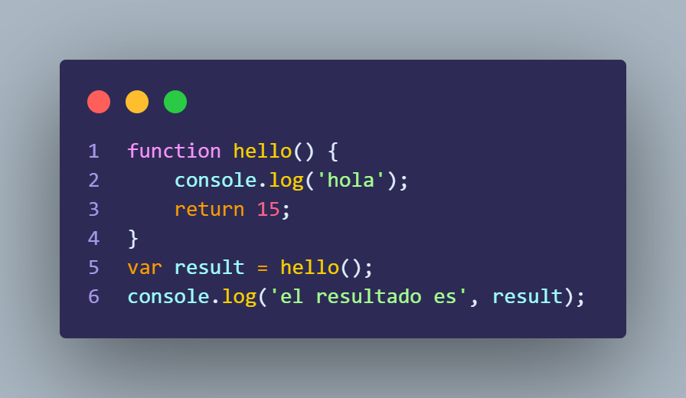
Variables | Values | Consola
result | return; de hello() -> 15 | hola
 |  | el resultado es 15

Diagrama T de hello();

Variables | Values
return | 15

Fragmento de código 3
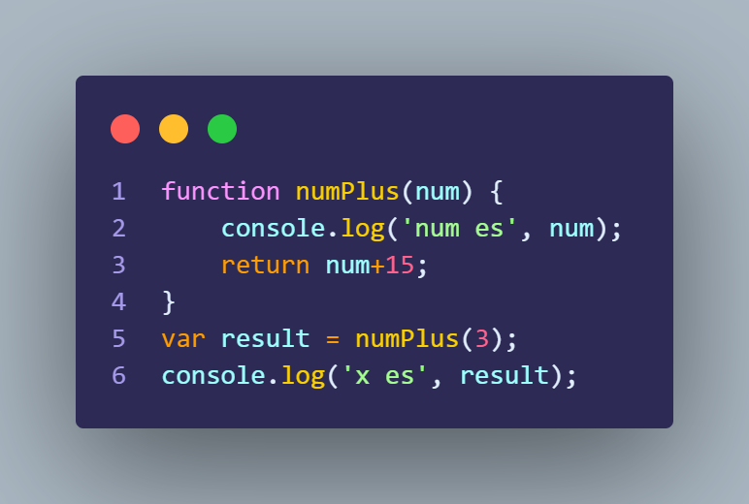
Diagrama T

Variables | Values | Consola
result | return; numPlus(3) -> 18 | num es 3
 |  | x es 18

Diagrama T de numPlus(3);

Variables | Values
return; | 3 + 15 ->18

Fragmento de código 4
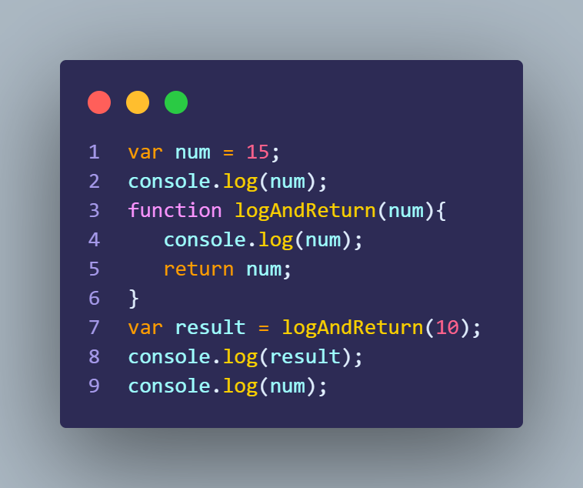
Diagrama T

Variables; | Values | Consola
num | 15 | 15
result | return; de logAndReturn(10) -> 10 | 10
 |  | 10
 |  | 15

Diagrama T de logAndReturn(10);

Variables | Values
return; | 10

Fragmento de código 5
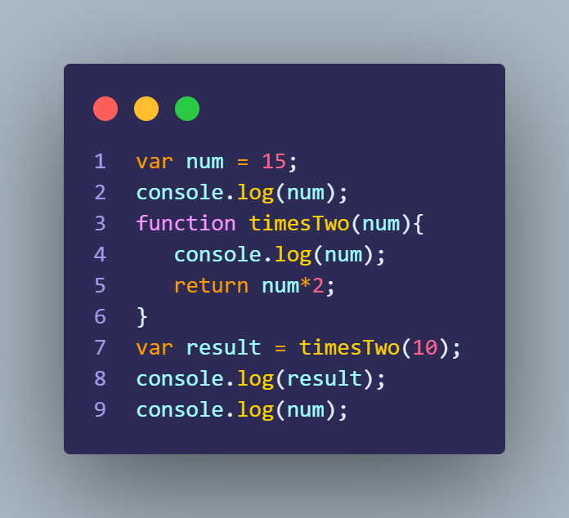
Diagrama T

Variables | Values | Consola
num | 15 | 15
result | return; timesTwo(10) -> 30 | 30
 |  | 15

Diagrama T de TimeTwo(10);

Variables | Values
return; | 15*2 -> 30

Fragmento de código 6
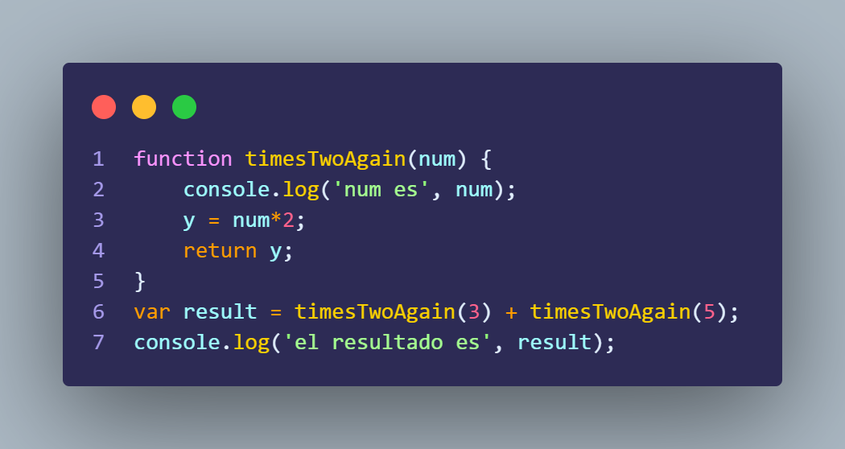
Diagrama T

Variables | Values | Consola
result | return; de timesTwoAgain(3) + return; de timesTwoAgain(5) -> 6 + 10 -> 16 | num es 3
 |  | num es 5
 |  | el resultado es 16

Diagrama T de TimesTwoAgain(3);

Variables | Values
y | 3*2 -> 6
return; | y -> 6

Diagrama T de TimesTwoAgain(5);

Variables | Values
y | 5*2 -> 10
return; | y -> 10

Fragmento de código 7
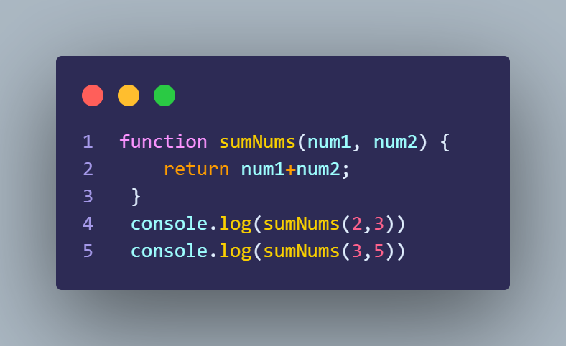
Diagrama T

Variables | Values | Consola
 |  | 5
 |  | 8

Diagrama T de sumNums(2,3)

Variables | Values
return; | 2+3 -> 5

Diagrama T de sumNums(3,5)

Variables | Values
return; | 3+5 -> 8

Fragmento de código 8
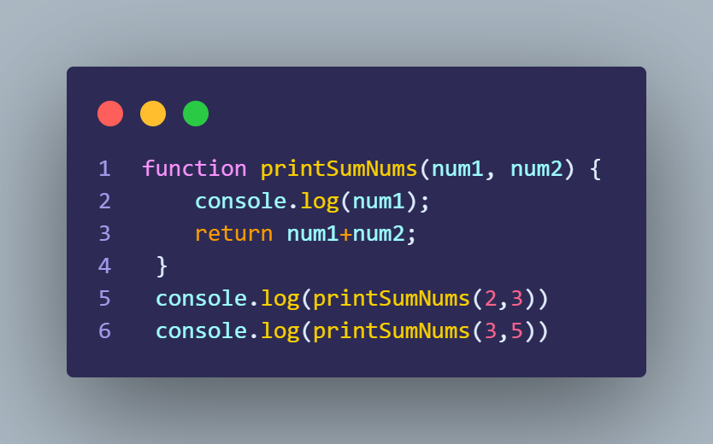
Diagrama T

Variables | Values | Consola
 |  | 2
 |  | 5
 |  | 3
 |  | 8

Diagrama T printSumNums(2,3)

Variables | Values
return; | 2+3 -> 5

Diagrama T printSumNums(3,5)

Variables | Values
return; | 3+5 -> 8

Fragmento de código 9
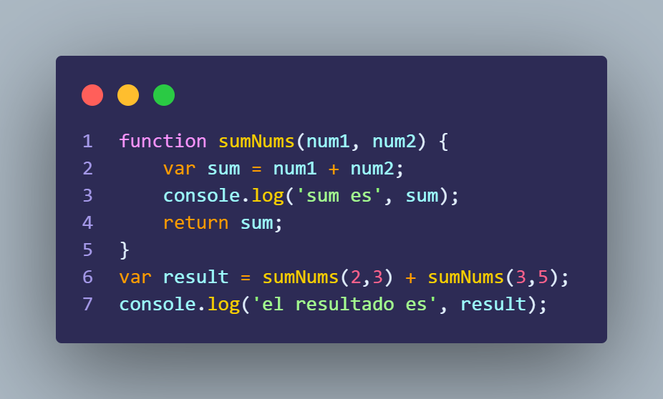
Diagrama T

Variables | Values | Consola
result | return; de sumNums(2,3) + return; de sumNums(3,5) -> 5 + 8 -> 13 | sum es 5
 |  | sum es 8
 |  | el resultado es 8

Diagrama T de sumNums(2,3)

Variables | Values
sum | 2 + 3 -> 5
return; | 5

Diagrama T de sumNums(3,5)

Variables | Values
sum | 3 + 5 -> 8
return; | 8

Fragmento de código 10
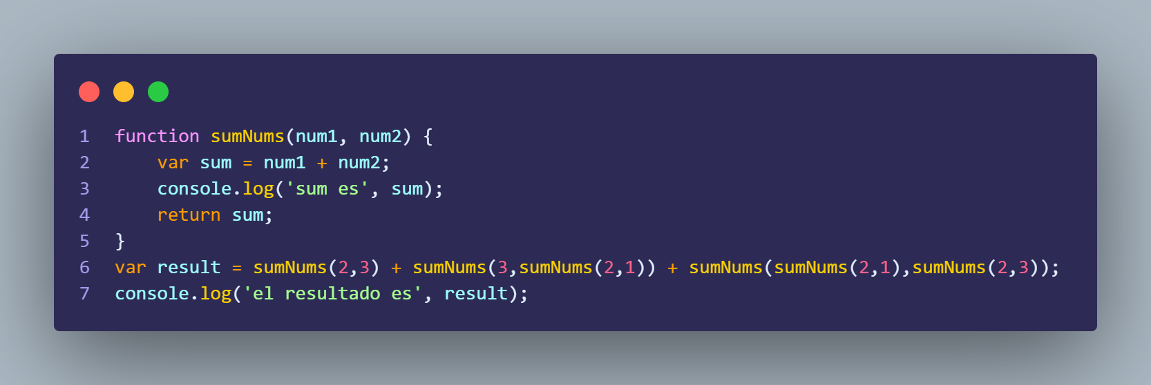
 | Diagrama T

 | Variables | Values | Consola
 | result | return; de sumNums(2.3) + return; de sumNums(3,sumNums(2,1)) + return; de sumNums( return; de sumNums(2,1), return; desumNums(2,3)) -> 5 + return; de sumNums (3,3) + return; de SumNums(3,5) -> 5 + 6 + 8 -> 19 | sum es 5
 |  |  | sum es 3
 |  |  | sum es 6
 |  |  | sum es 3
 |  |  | sum es 5
 | Diagrama T de sumNums(2,3) |  | sum es 8
 |  |  | el resultado es 19
 | Variables | Values
 | sum | 2 + 3 -> 5
 | return; | 5

Nota: Coloque dos veces el mismo diagrama T, apesar que se envoca la misma funcion con los mismos valores Son envocaciones totalmente distintas he independientes de unas con otras. | Diagrama T de sumNums(3, return; de (2,1))

 | Variables | Values
 | sum | 3 + 3 -> 6
 | return; | 6

 | Diagrama T de sumNums(2,1)

 | Variables | Values
 | sum | 2 + 1 -> 3
 | return; | 3

 | Diagrama T de sumNums( return; de (2,1) , returnr; de (2,3) )

 | Variables | Values
 | sum | 3 + 5 -> 8
 | return; | 8

 | Diagrama T de sumNums(2,1)

 | Variables | Values
 | sum | 2 + 1 -> 3
 | return; | 3

 | Diagrama T de sumNums(2,3)

 | Variables | Values
 | sum | 2 + 3 -> 5
 | return; | 5

